Resumen
Riesgos · Respuesta del Ministerio
Del 14/09/2026 al 26/10/2026 · Nacional · Todos los servicios
Respuesta al 26/10/2026

Cifras clave |  |  |  |  |  |  |  | Del 14/09/2026 al 26/10/2026

Alertas con código UA |  | Kits entregados |  | Núcleos familiares con bono gestionado | Monto de bonos gestionados |  | Unidades cerradas / suspendidas
10 |  | 13,390 |  | 113 | USD 33,200.80 |  | 99

Registros distintos · desde 14/09/2026 |  | 20 provincias priorizadas · corte 26/10, 22:26 |  | Por inundaciones · gestión del bono | Corte del bono: 23/10/2026 |  | 64 CNH · 35 CDI · corte 26/10, 16:00

Continuidad de los servicios |  |  |  |  |  |  |  | 99 UA suspendidas · reporte territorial al 26/10/2026, 16:00

UA suspendidas por servicio
Por servicio
Servicio |  | UA suspendidas | Participación
CNH |  | 64 | 64.6%
CDI |  | 35 | 35.4%
Total de la selección |  | 99 | 100.0%

Por provincia
Provincia |  | UA suspendidas | Participación
El Oro |  | 75 | 75.8%
Guayas |  | 17 | 17.2%
Santa Elena |  | 7 | 7.1%
Total de la selección |  | 99 | 100.0%

Evolución de las alertas |  |  |  |  |  |  |  | 10 alertas con código UA · desde el 14/09/2026
Alertas registradas cada día y acumuladas
 | Registradas en el día | Acumuladas
46279 | 0 | 0
46280 | 0 | 0
46281 | 0 | 0
46282 | 0 | 0
46283 | 0 | 0
46284 | 0 | 0
46285 | 0 | 0
46286 | 0 | 0
46287 | 0 | 0
46288 | 0 | 0
46289 | 0 | 0
46290 | 0 | 0
46291 | 0 | 0
46292 | 0 | 0
46293 | 0 | 0
46294 | 0 | 0
46295 | 0 | 0
46296 | 0 | 0
46297 | 0 | 0
46298 | 0 | 0
46299 | 0 | 0
46300 | 0 | 0
46301 | 0 | 0
46302 | 0 | 0
46303 | 0 | 0
46304 | 0 | 0
46305 | 0 | 0
46306 | 0 | 0
46307 | 0 | 0
46308 | 0 | 0
46309 | 0 | 0
46310 | 0 | 0
46311 | 2 | 2
46312 | 0 | 2
46313 | 0 | 2
46314 | 2 | 4
46315 | 6 | 10
46316 | 0 | 10
46317 | 0 | 10
46318 | 0 | 10
46319 | 0 | 10
46320 | 0 | 10
46321 | 0 | 10

Alertas con código UA |  |  | UA suspendidas |  |  | Kits entregados
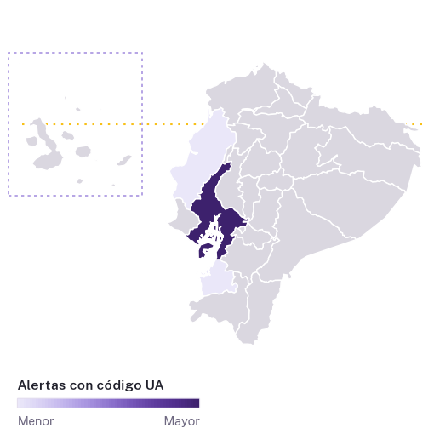
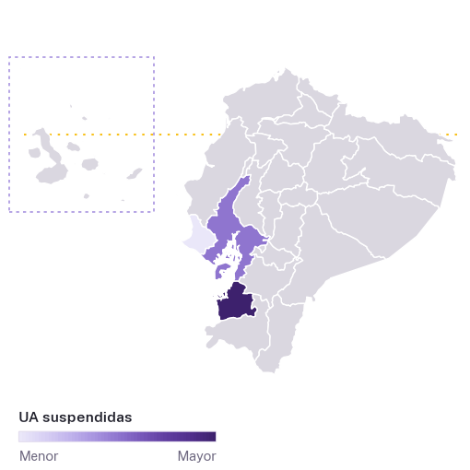
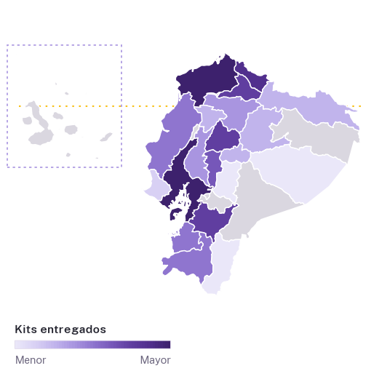

Aspectos destacados
 | 99 unidades de atención con atención suspendida (64 CNH · 35 CDI); El Oro concentra 75 (75,8 %).

 | 10 alertas con 10 códigos UA distintos: 8 Desarrollo Infantil; 2 Creciendo con Nuestros Hijos (CNH). Se excluyen los registros sin código UA.

 | 13.390 kits en 20 provincias priorizadas; corte 26/10/2026.

 | 113 núcleos familiares con bono gestionado: USD 33.200,80.

Evolución
Evolución de las alertas
Del 14/09/2026 al 26/10/2026 · Nacional · Todos los servicios
Respuesta al 26/10/2026

Alertas registradas cada día y acumuladas
Desde el 14/09/2026
Fecha | Registradas en el día | Acumuladas
14/09/2026 | 0 | 0
15/09/2026 | 0 | 0
16/09/2026 | 0 | 0
17/09/2026 | 0 | 0
18/09/2026 | 0 | 0
19/09/2026 | 0 | 0
20/09/2026 | 0 | 0
21/09/2026 | 0 | 0
22/09/2026 | 0 | 0
23/09/2026 | 0 | 0
24/09/2026 | 0 | 0
25/09/2026 | 0 | 0
26/09/2026 | 0 | 0
27/09/2026 | 0 | 0
28/09/2026 | 0 | 0
29/09/2026 | 0 | 0
30/09/2026 | 0 | 0
01/10/2026 | 0 | 0
02/10/2026 | 0 | 0
03/10/2026 | 0 | 0
04/10/2026 | 0 | 0
05/10/2026 | 0 | 0
06/10/2026 | 0 | 0
07/10/2026 | 0 | 0
08/10/2026 | 0 | 0
09/10/2026 | 0 | 0
10/10/2026 | 0 | 0
11/10/2026 | 0 | 0
12/10/2026 | 0 | 0
13/10/2026 | 0 | 0
14/10/2026 | 0 | 0
15/10/2026 | 0 | 0
16/10/2026 | 2 | 2
17/10/2026 | 0 | 2
18/10/2026 | 0 | 2
19/10/2026 | 2 | 4
20/10/2026 | 6 | 10
21/10/2026 | 0 | 10
22/10/2026 | 0 | 10
23/10/2026 | 0 | 10
24/10/2026 | 0 | 10
25/10/2026 | 0 | 10
26/10/2026 | 0 | 10
Total de la selección | 10

Kits
Kits entregados en provincias priorizadas
Del 14/09/2026 al 26/10/2026 · Nacional · Todos los servicios
Respuesta al 26/10/2026

Kits acumulados por fecha de entrega
 | Kits acumulados
46265 | 399
46265 | 402
46265 | 403
46268 | 653
46268 | 663
46268 | 673
46269 | 680
46274 | 700
46274 | 702
46274 | 703
46274 | 704
46275 | 706
46275 | 707
46275 | 708
46275 | 709
46280 | 710
46283 | 776
46283 | 777
46289 | 2277
46289 | 2459
46289 | 2589
46290 | 3289
46293 | 3689
46293 | 3829
46294 | 4129
46294 | 4189
46294 | 4196
46295 | 4206
46296 | 4746
46296 | 4866
46296 | 4946
46296 | 4951
46296 | 4952
46296 | 4953
46297 | 5040
46297 | 5125
46297 | 5210
46298 | 5982
46298 | 6000
46300 | 7500
46300 | 7510
46301 | 8780
46301 | 8830
46303 | 8971
46303 | 9096
46303 | 9171
46303 | 9211
46303 | 9251
46304 | 9262
46305 | 9332
...
Por provincia |  |  |  | Kobo · corte 26/10/2026 · 22:26:42
Provincia | Kits | Participación | Núcleos familiares reportados* | Registros Kobo
Guayas | 6,850 | 51.2% | 6,850 | 10
Esmeraldas | 3,820 | 28.5% | 3,485 | 15
Carchi | 780 | 5.8% | 780 | 7
Azuay | 527 | 3.9% | 318 | 5
Imbabura | 498 | 3.7% | 498 | 5
Cotopaxi | 250 | 1.9% | 249 | 1
Bolívar | 141 | 1.1% | 141 | 1
Loja | 79 | 0.6% | 80 | 4
Manabí | 75 | 0.6% | 53 | 4
El Oro | 66 | 0.5% | 66 | 1
Pichincha | 64 | 0.5% | 12 | 10
Los Ríos | 64 | 0.5% | 32 | 1
Napo | 60 | 0.4% | 15 | 2
Sucumbíos | 44 | 0.3% | 44 | 1
Tungurahua | 17 | 0.1% | 18 | 12
Santo Domingo de los Tsáchilas | 17 | 0.1% | 17 | 1
Santa Elena | 13 | 0.1% | 13 | 4
Zamora Chinchipe | 11 | 0.1% | 2 | 2
Chimborazo | 7 | 0.1% | 1 | 1
Pastaza | 7 | 0.1% | 7 | 2
Total de la selección | 13,390 | 100.0% | 12,681 | 89

* Núcleos familiares reportados por entrega; no son núcleos familiares únicos. Cada entrega, en la hoja Entregas Kobo.

Bono
Bono de contingencia
Del 14/09/2026 al 26/10/2026 · Nacional · Todos los servicios
Respuesta al 26/10/2026

Por provincia (inundaciones) |  |  |  | Pagos gestionados desde el 29/08/2026 · articulación al 23/10/2026
Provincia | Pago gestionado (núcleos familiares) | En articulación (personas) | Monto gestionado (USD) | Monto en articulación (USD)
Esmeraldas | — | 530 | — | 160,558.20
Guayas | 67 | 344 | 19,264.51 | 104,246.01
El Oro | — | 181 | — | 55,022.19
Los Ríos | — | 109 | — | 33,033.06
Manabí | 45 | — | 13,632.30 | —
Imbabura | — | 5 | — | 1,519.95
Azuay | 1 | — | 303.99 | —
Total de la selección | 113 | 1,169 | 33,200.80 | 354,379.41

Cada etapa, por provincia (cada barra suma el 100 %)

Planificación El Niño 2026–2027 |  |  |  | Proyección nacional · planificación, no ejecución
Personas potenciales |  | 145,523
Núcleos familiares potenciales |  | 44,098
Inversión estimada |  | USD 13,405,351.02

